预约机接口
预约机接口

版本 | 1.0.0.0
作者 | 魏筱磊
URL | 暂未定
消息 | 采用https标准的post协议

时序图
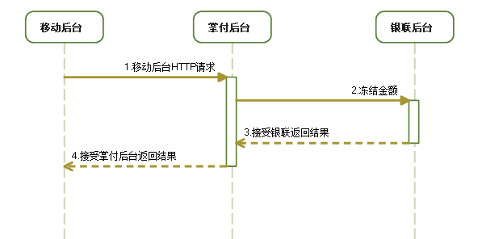

参数说明
编号 | 参数 | 变量 | 值 | 域描述
1 | 持卡人姓名 | CredentialName | 最大20个文本 | 持卡人真实的姓名
2 | 互联网定单号 | qid | 最大20位数字 | 互联网系统都赋予其一个流水号
3 | 信用卡卡号 | PhoneNumber | 13-19位数字 | 格式 YYMM
4 | 信用卡有效期 | cardExpire | 数字 | 确保协议周期加两个月不超过有效期
5 | 持卡人身份证号 | CredentialNumber | 最大18位文本 | 同一个活动唯一
6 | 购买机型 | ModelType | 文本 | 手机型号等描述
7 | 协议期 | agreement | 数字 | 单位：月
8 | 购机日期 | startDate | 定长16位数字 | 格式：yyyyMMddHHmmss
9 | 手机号码 | mobileNumber | 文本
10 | CardCvn2 | CardCvn2 | 定长3位数字 | 信用卡背面后三位
11 | 协议金额 | Cost | 金额
12 | 参数提交保留域 | merReserved |  | 传参使用 例：merReserved={CredentialName=xxx&qid=xxx&PhoneNumber=xx}
13 | 校验码 | ccd |  | 数据校验 例： 将merReserved参数的值做MD5加密 第二步：将加密后的数据追加16位字符串，前6位为NJCMCC后10位补空格，再进行MD5加密，加密后的数据为sid的值

返回值
返回类型JSON
{ success:true, //执行结果 respCode:0182, //结果编码 respMsg:"验签失败" //编码内容 }
应答 | 终端显示（推荐） |  | 终端操作 | 适用条件
0000 | 操作成功 |  | 成功
0101 | 交易异常，支付失败。详情请咨询95516 |  | 失败
0102 | 您输入的卡号无效，请确认后输入 |  | 失败
0103 | 发卡银行不支持，支付失败 |  | 失败
0106 | 您的卡已经过期，请使用其他卡支付 |  | 失败
0111 | 您卡上的余额不足 |  | 失败
0114 | 您的卡已过期或者是您输入的有效期不正确，支付失败 |  | 失败
0115 | 您输入的银行卡密码有误，支付失败 |  | 失败
0120 | 您输入的转入卡卡号有误，支付失败 |  | 失败
0121 | 您输入的手机号或CardCvn22有误，支付失败 |  | 失败
0125 | 查找原始交易失败 |  | 失败
0130 | 报文格式错误 |  | 失败
0136 | 交易金额超过网上银行交易金额限制，支付失败 |  | 失败
0137 | 原始金额错误 |  | 失败
0139 | 您已连续多次输入错误密码 |  | 失败
0140 | 请与您的银行联系 |  | 失败
0141 | 您的银行不支持认证支付，请选择快捷支付 |  | 失败
0142 | 您的银行不支持小额支付，请选择快捷支付 |  | 失败
0156 | 交易受限 |  | 失败
0171 | 交易无效，无法完成，支付失败 |  | 失败
0172 | 无此交易 |  | 失败
0173 | 扣款成功但交易超时 |  | 失败
0180 | 内部错误 |  | 失败
0181 | 可疑报文 |  | 失败
0182 | 签名验证失败 |  | 失败
0183 | 操作超时 |  | 失败
0184 | 订单不存在 |  | 失败
0185 | 银行通道暂时关闭 |  | 失败
0186 | 订单不支持该卡类型 |  | 失败
0194 | 重复交易 |  | 失败

返回值
POST参数为：merReserved={ CredentialName=xxx&qid =xxx&PhoneNumber =xxx&cardExpire =xxx&CredentialNumber=xxx&ModelType=xx&years=xxxx&reconciliation=xxx&date=xxx&transactor=xxx&telNumber=xxx&CardCvn2=xxx&money=xxx}&sid=md5(md5(merReserved值)+”NJCMCC ”)，掌付返回4位定长数字字符串

扣款接口
扣款接口

版本 | 1.0.0.0
作者 | 魏筱磊
URL | 暂未定
消息 | 采用https标准的post协议

时序图
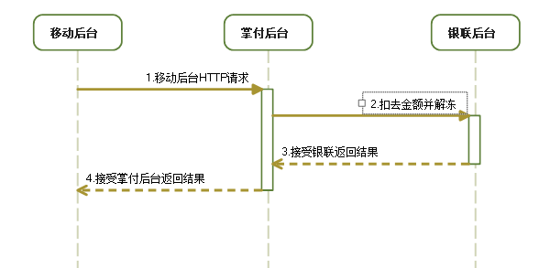

参数说明
编号 | 参数 | 变量 | 值 | 域描述
1 | 订单号序列 | qids | 字符串序列 | 以半角"|"作为分隔符
2 | 参数提交保留域 | merReserved |  | 传参使用 例：merReserved={qids=xxx}
3 | 校验码 | ccd |  | 数据校验 例： 将merReserved参数的值做MD5加密 第二步：将加密后的数据追加16位字符串，前6位为NJCMCC后10位补空格，再进行MD5加密，加密后的数据为sid的值

返回值
返回类型JSON
错误： { success:false, //执行结果 respCode:0182, //结果编码 respMsg:"验签失败" //编码内容 } 返回数据结果： [ { success:true, //执行结果 respCode:0000, //结果编码 respMsg:xxxx data:{ qid:xxx, //订单号 CredentialName:xxxx, //持卡人姓名 PhoneNumber：xxxxx, //卡号 cardExpire:xxxx, //有效期 CredentialNumber:xxxx, //身份证号 ModelType:xxxx, //手机型号 agreement:xxxxx, //协议期 startDate:xxxxx, //业务时间 mobileNumber:xxxxx, //手机号 CardCvn2:xxxx, Cost:xxxx, //金额 lastPreAuthTime:xxxx, //上一次预授权时间 undoPreAuthTime:xxxxx //撤销预授权时间 } } ]
应答 | 终端显示（推荐） |  | 终端操作 | 适用条件
0000 | 操作成功 |  | 成功
0101 | 交易异常，支付失败。详情请咨询95516 |  | 失败
0102 | 您输入的卡号无效，请确认后输入 |  | 失败
0103 | 发卡银行不支持，支付失败 |  | 失败
0106 | 您的卡已经过期，请使用其他卡支付 |  | 失败
0111 | 您卡上的余额不足 |  | 失败
0114 | 您的卡已过期或者是您输入的有效期不正确，支付失败 |  | 失败
0115 | 您输入的银行卡密码有误，支付失败 |  | 失败
0120 | 您输入的转入卡卡号有误，支付失败 |  | 失败
0121 | 您输入的手机号或CardCvn22有误，支付失败 |  | 失败
0125 | 查找原始交易失败 |  | 失败
0130 | 报文格式错误 |  | 失败
0136 | 交易金额超过网上银行交易金额限制，支付失败 |  | 失败
0137 | 原始金额错误 |  | 失败
0139 | 您已连续多次输入错误密码 |  | 失败
0140 | 请与您的银行联系 |  | 失败
0141 | 您的银行不支持认证支付，请选择快捷支付 |  | 失败
0142 | 您的银行不支持小额支付，请选择快捷支付 |  | 失败
0156 | 交易受限 |  | 失败
0171 | 交易无效，无法完成，支付失败 |  | 失败
0172 | 无此交易 |  | 失败
0173 | 扣款成功但交易超时 |  | 失败
0180 | 内部错误 |  | 失败
0181 | 可疑报文 |  | 失败
0182 | 签名验证失败 |  | 失败
0183 | 操作超时 |  | 失败
0184 | 订单不存在 |  | 失败
0185 | 银行通道暂时关闭 |  | 失败
0186 | 订单不支持该卡类型 |  | 失败
0194 | 重复交易 |  | 失败

返回值
POST参数为：merReserved={qids=xx}&sid=md5(md5(merReserved值)+”NJCMCC ”)，掌付返回4位定长数字字符串

异常扣款数据获取接口
异常扣款数据获取接口

版本 | 1.0.0.0
作者 | 魏筱磊
URL | 暂未定
消息 | 采用https标准的post协议

时序图
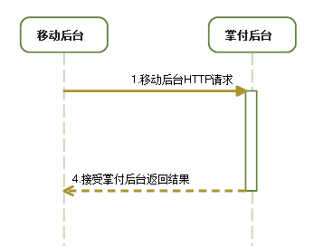

参数说明
编号 | 参数 | 变量 | 值 | 域描述
1 | 参数提交保留域 | merReserved |  | 传参使用 例：merReserved={}
2 | 校验码 | ccd |  | 数据校验 例： 将merReserved参数的值做MD5加密 第二步：将加密后的数据追加16位字符串，前6位为NJCMCC后10位补空格，再进行MD5加密，加密后的数据为sid的值

返回值
返回类型JSON
[{ CredentialNumber:"XXXXX", ///身份证号 CredentialName:"XXXX", ///持卡人姓名 PhoneNumber:"xxxxx", ///信用卡号 startDate:"xxxxx", ///购机日期 qid:"xxxxx", ///订单号 code:"xxxx" ///应答码，请查看下表 }]
应答 | 终端显示（推荐） |  | 终端操作 | 适用条件
0000 | 操作成功 |  | 成功
0101 | 交易异常，支付失败。详情请咨询95516 |  | 失败
0102 | 您输入的卡号无效，请确认后输入 |  | 失败
0103 | 发卡银行不支持，支付失败 |  | 失败
0106 | 您的卡已经过期，请使用其他卡支付 |  | 失败
0111 | 您卡上的余额不足 |  | 失败
0114 | 您的卡已过期或者是您输入的有效期不正确，支付失败 |  | 失败
0115 | 您输入的银行卡密码有误，支付失败 |  | 失败
0120 | 您输入的转入卡卡号有误，支付失败 |  | 失败
0121 | 您输入的手机号或CardCvn22有误，支付失败 |  | 失败
0125 | 查找原始交易失败 |  | 失败
0130 | 报文格式错误 |  | 失败
0136 | 交易金额超过网上银行交易金额限制，支付失败 |  | 失败
0137 | 原始金额错误 |  | 失败
0139 | 您已连续多次输入错误密码 |  | 失败
0140 | 请与您的银行联系 |  | 失败
0141 | 您的银行不支持认证支付，请选择快捷支付 |  | 失败
0142 | 您的银行不支持小额支付，请选择快捷支付 |  | 失败
0156 | 交易受限 |  | 失败
0171 | 交易无效，无法完成，支付失败 |  | 失败
0172 | 无此交易 |  | 失败
0173 | 扣款成功但交易超时 |  | 失败
0180 | 内部错误 |  | 失败
0181 | 可疑报文 |  | 失败
0182 | 签名验证失败 |  | 失败
0183 | 操作超时 |  | 失败
0184 | 订单不存在 |  | 失败
0185 | 银行通道暂时关闭 |  | 失败
0186 | 订单不支持该卡类型 |  | 失败
0194 | 重复交易 |  | 失败

返回值
POST参数为：merReserved={}&sid=md5(md5(merReserved值)+”NJCMCC ”)，掌付返回4位定长数字字符串

撤销接口
异常扣款数据获取接口

版本 | 1.0.0.0
作者 | 魏筱磊
URL | 暂未定
消息 | 采用https标准的post协议

时序图
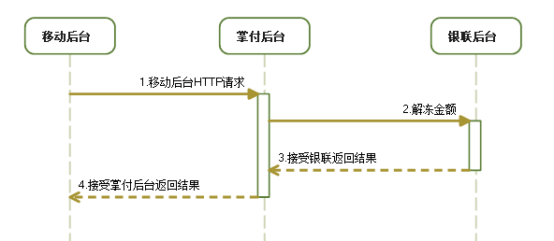

参数说明
编号 | 参数 | 变量 | 值 | 域描述
1 | 订单号序列 | qids | 字符串序列 | 以半角"|"作为分隔符
2 | 参数提交保留域 | merReserved |  | 传参使用 例：merReserved={qids=xxx}
3 | 校验码 | ccd |  | 数据校验 例： 将merReserved参数的值做MD5加密 第二步：将加密后的数据追加16位字符串，前6位为NJCMCC后10位补空格，再进行MD5加密，加密后的数据为sid的值

返回值
返回类型JSON
错误： { success:false, //执行结果 respCode:0182, //结果编码 respMsg:"验签失败" //编码内容 } 返回数据结果： [ { success:true, //执行结果 respCode:0000, //结果编码 respMsg:xxxx data:{ qid:xxx, //订单号 CredentialName:xxxx, //持卡人姓名 PhoneNumber：xxxxx, //卡号 cardExpire:xxxx, //有效期 CredentialNumber:xxxx, //身份证号 ModelType:xxxx, //手机型号 agreement:xxxxx, //协议期 startDate:xxxxx, //业务时间 mobileNumber:xxxxx, //手机号 CardCvn2:xxxx, Cost:xxxx, //金额 lastPreAuthTime:xxxx, //上一次预授权时间 undoPreAuthTime:xxxxx //撤销预授权时间 } } ]
应答 | 终端显示（推荐） |  | 终端操作 | 适用条件
0000 | 操作成功 |  | 成功
0101 | 交易异常，支付失败。详情请咨询95516 |  | 失败
0102 | 您输入的卡号无效，请确认后输入 |  | 失败
0103 | 发卡银行不支持，支付失败 |  | 失败
0106 | 您的卡已经过期，请使用其他卡支付 |  | 失败
0111 | 您卡上的余额不足 |  | 失败
0114 | 您的卡已过期或者是您输入的有效期不正确，支付失败 |  | 失败
0115 | 您输入的银行卡密码有误，支付失败 |  | 失败
0120 | 您输入的转入卡卡号有误，支付失败 |  | 失败
0121 | 您输入的手机号或CardCvn22有误，支付失败 |  | 失败
0125 | 查找原始交易失败 |  | 失败
0130 | 报文格式错误 |  | 失败
0136 | 交易金额超过网上银行交易金额限制，支付失败 |  | 失败
0137 | 原始金额错误 |  | 失败
0139 | 您已连续多次输入错误密码 |  | 失败
0140 | 请与您的银行联系 |  | 失败
0141 | 您的银行不支持认证支付，请选择快捷支付 |  | 失败
0142 | 您的银行不支持小额支付，请选择快捷支付 |  | 失败
0156 | 交易受限 |  | 失败
0171 | 交易无效，无法完成，支付失败 |  | 失败
0172 | 无此交易 |  | 失败
0173 | 扣款成功但交易超时 |  | 失败
0180 | 内部错误 |  | 失败
0181 | 可疑报文 |  | 失败
0182 | 签名验证失败 |  | 失败
0183 | 操作超时 |  | 失败
0184 | 订单不存在 |  | 失败
0185 | 银行通道暂时关闭 |  | 失败
0186 | 订单不支持该卡类型 |  | 失败
0194 | 重复交易 |  | 失败

返回值
POST参数为：merReserved={qids=xxxx}&sid=md5(md5(merReserved值)+”NJCMCC ”)，掌付返回4位定长数字字符串

查询接口
扣款接口

版本 | 1.0.0.0
作者 | 魏筱磊
URL | 暂未定
消息 | 采用https标准的post协议

时序图
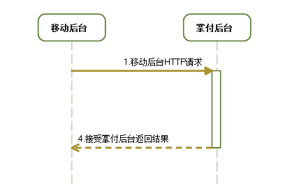

参数说明
编号 | 参数 | 变量 | 值 | 域描述
1 | 订单号序列 | qid | 订单号 | 订单号
2 | 参数提交保留域 | merReserved |  | 传参使用 例：merReserved={qid=xxx}
3 | 校验码 | ccd |  | 数据校验 例： 将merReserved参数的值做MD5加密 第二步：将加密后的数据追加16位字符串，前6位为NJCMCC后10位补空格，再进行MD5加密，加密后的数据为sid的值

返回值
返回类型JSON
错误： { success:false, //执行结果 respCode:0182, //结果编码 respMsg:"验签失败" //编码内容 } 返回数据结果： [ { success:true, //执行结果 respCode:0000, //结果编码 respMsg:{ data:{ qid:xxx, //订单号 CredentialName:xxxx, //持卡人姓名 PhoneNumber：xxxxx, //卡号 cardExpire:xxxx, //有效期 CredentialNumber:xxxx, //身份证号 ModelType:xxxx, //手机型号 agreement:xxxxx, //协议期 startDate:xxxxx, //业务时间 mobileNumber:xxxxx, //手机号 CardCvn2:xxxx, Cost:xxxx, //金额 lastPreAuthTime:xxxx, //上一次预授权时间 undoPreAuthTime:xxxxx //撤销预授权时间 } log:[{ id:xxx //LOGID qid:XXX //订单号 type:xxx //类别 1、预授权 2、撤销预授权 3、自动预授权 4、消费 code:xxx //编号 messge: xxx //编码说明 time：xxx //发生时间 }] } } ]

返回值
POST参数为：merReserved={qid=xx}&sid=md5(md5(merReserved值)+”NJCMCC ”)，掌付返回4位定长数字字符串

